Hoja1
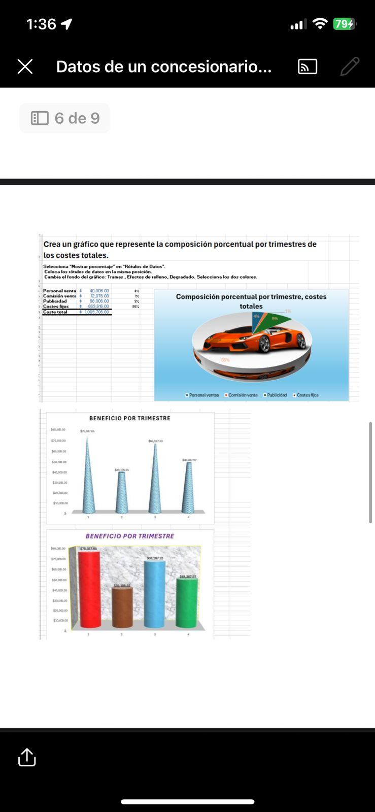
Personal venta | $40,006.00 | 4%
Comisión venta | $12,078.00 | 23%
Publicidad | $88,006.00 | 9%
Costes fijos | $869,616.00 | 86%
Coste total | $1,009,706.00
Composición porcentual por trimestre, costes totales

